UC-1
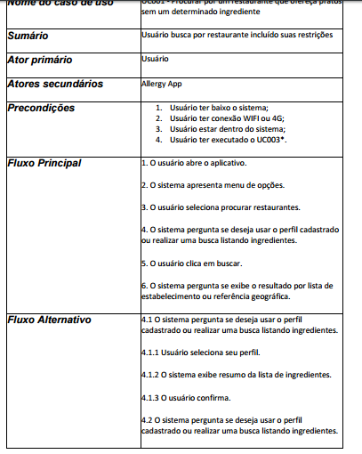
Cenário/Caso de Uso ( )
 | Apresentado ao lado

 | Atributos de Qualidade (indique sua justificativa abaixo para cada atributo)
Atômico |  | Este UC é atômico pois contém todas as informações necessárias para o entendimento
Completo |  | O UC é bem completo e apresenta um nível de detalhe bem útil ao desenvolvimento
Prioritizável |  | Este UC é prioritizável pois está alinhado e conciso com os demais UCs
Consistente |  | Este UC é consistente pois apresenta fielmente os anseios do solicitante
Conciso |  | Este UC é conciso pois todo o conteúdo apresentado é útil
Estimável |  | É estimável pois a maneira como este foi descrita apresenta os desafios de sua implementação, facilitando assim a sua escalabilidade
Entendível |  | É entendível pois a linguagem utilizada é acessível ao público-alvo
Factível |  | Este UC é factível pois aparentemente está com o escopo bem definido, facilitando assim o seu desenvolvimento
Indepentente |  | Este UC é parcialmente independente pois seus pré-requisitos não são suas exclusividades, ou seja, são requisitos comuns à todos os Ucs do sistema
Negociável |  | Este UC é negociável pois apresenta bem a ideia do requisito
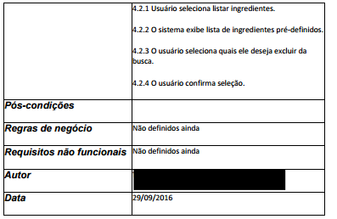
Não Ambíguo |  | O UC não é ambíguo pois o processo descrito nele não está presente/contido em nenhum outro UC
Prioritizável |  | Este UC é prioritizável pois está alinhado e conciso com os demais UCs
Pequeno |  | Este UC é pequeno pois, mesmo este possuindo FA, o mesmo não estendeu-se além do necessário
Testável |  | Este UC é Testavel pois apresenta os recursos que devem ser validados nesta etapa
Valioso |  | Este UC é Valioso pois apresenta bem a sua real aplicabilidade no sistema

UC-2
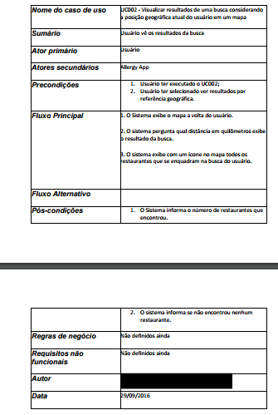
Cenário/Caso de Uso ( )
 | Apresentado ao lado

 | Atributos de Qualidade (indique sua justificativa abaixo para cada atributo)
Atômico |  | Este UC é atômico pois contém todas as informações necessárias
Completo |  | O UC é bem completo e apresenta um nível de detalhe bem útil ao desenvolvimento
Prioritizável |  | Este UC é prioritizável pois está alinhado e conciso com os demais UCs
Consistente |  | Este UC é consistente pois apresenta fielmente os anseios do solicitante
Conciso |  | Este UC é conciso pois todo o conteúdo apresentado é útil
Estimável |  | É estimável pois a maneira como este foi descrita apresenta os desafios de sua implementação
Entendível |  | É entendível pois a linguagem utilizada é acessível ao público-alvo
Factível |  | Este UC é factível pois aparentemente está com o escopo bem definido, facilitando assim o seu desenvolvimento
Indepentente |  | Este UC é parcialmente independente pois seus pré-requisitos não são suas exclusividades, ou seja, são requisitos comuns à todos os Ucs do sistema
Negociável |  | Este UC é negociável pois apresenta bem a ideia do requisito
Não Ambíguo |  | O UC não é ambíguo pois o processo descrito nele não está presente/contido em nenhum outro UC
Prioritizável |  | Este UC é prioritizável pois está alinhado e conciso com os demais UCs
Pequeno |  | Este UC é pequeno pois apresenta toda a necessidade da feautre em sua descrição
Testável |  | Este UC é Testavel pois apresenta os recursos que devem ser validados nesta etapa
Valioso |  | Este UC é Valioso pois apresenta bem a sua real aplicabilidade no sistema

UC-3
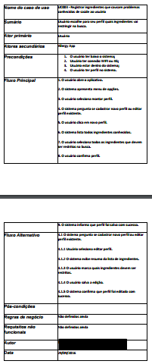
Cenário/Caso de Uso ( )
 | Apresentado ao lado

 | Atributos de Qualidade (indique sua justificativa abaixo para cada atributo)
Atômico |  | Este UC é atômico pois contém todas as informações necessárias para o entendimento
Completo |  | O UC é bem completo e apresenta um nível de detalhe muito útil ao desenvolvimento
Prioritizável |  | Este UC é prioritizável pois está alinhado e conciso com os demais UCs
Consistente |  | Este UC é consistente pois engloba fielmente os anseios do solicitante
Conciso |  | Este UC é conciso pois todo o conteúdo apresentado é útil
Estimável |  | É estimável pois a maneira como este foi descrita apresenta os desafios de sua implementação, facilitando assim a sua escalabilidade
Entendível |  | É entendível pois a linguagem utilizada é acessível ao público-alvo
Factível |  | Este UC é factível pois aparentemente está com o escopo bem definido, facilitando assim o seu desenvolvimento
Indepentente |  | Este UC é parcialmente independente pois seus pré-requisitos não são suas exclusividades, ou seja, são requisitos comuns à todos os Ucs do sistema
Negociável |  | Este UC é negociável pois apresenta bem a ideia do requisito
Não Ambíguo |  | O UC não é ambíguo pois o processo descrito nele não está presente/contido em nenhum outro UC
Prioritizável |  | Este UC é prioritizável pois está alinhado e conciso com os demais UCs
Pequeno |  | Este UC é pequeno pois apresenta toda a necessidade da feautre em sua descrição
Testável |  | Este UC é Testavel pois apresenta os recursos que devem ser validados nesta etapa
Valioso |  | Este UC é Valioso pois apresenta bem a sua real aplicabilidade no sistema

UC-6
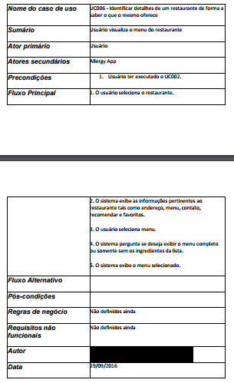
Cenário/Caso de Uso ( )
 | Apresentado ao lado

 | Atributos de Qualidade (indique sua justificativa abaixo para cada atributo)
Atômico |  | Este UC é atômico pois contém todas as informações necessárias
Completo |  | O UC é bem completo e apresenta um nível de detalhe muito útil ao desenvolvimento
Prioritizável |  | Este UC é prioritizável pois está alinhado e conciso com os demais UCs
Consistente |  | Este UC é consistente pois engloba fielmente os anseios do solicitante
Conciso |  | Este UC é conciso pois todo o conteúdo apresentado é útil
Estimável |  | É estimável pois a maneira como este foi descrita apresenta os desafios de sua implementação, facilitando assim a sua escalabilidade
Entendível |  | É entendível pois a linguagem utilizada é acessível ao público-alvo
Factível |  | Este UC é factível pois aparentemente está com o escopo bem definido, facilitando assim o seu desenvolvimento
Indepentente |  | Este UC é parcialmente independente pois seus pré-requisitos não são suas exclusividades, ou seja, são requisitos comuns à todos os Ucs do sistema
Negociável |  | Este UC é negociável pois apresenta bem a ideia do requisito
Não Ambíguo |  | O UC não é ambíguo pois o processo descrito nele não está presente/contido em nenhum outro UC
Prioritizável |  | Este UC é prioritizável pois está alinhado e conciso com os demais UCs
Pequeno |  | Este UC é pequeno pois apresenta toda a necessidade da feautre em sua descrição
Testável |  | Este UC é Testavel pois apresenta os recursos que devem ser validados nesta etapa
Valioso |  | Este UC é Valioso pois apresenta bem a sua real aplicabilidade no sistema

UC-11
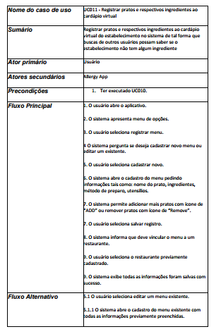
Cenário/Caso de Uso ( )
 | Apresentado ao lado

 | Atributos de Qualidade (indique sua justificativa abaixo para cada atributo)
Atômico |  | Este UC é atômico pois contém todas as informações necessárias para o entendimento
Completo |  | O UC é bem completo e apresenta um nível de detalhe muito útil ao desenvolvimento
Prioritizável |  | Este UC é prioritizável pois está alinhado e conciso com os demais UCs
Consistente |  | Este UC é consistente pois apresenta fielmente os anseios do solicitante
Conciso |  | Este UC é conciso pois todo o conteúdo apresentado é útil
Estimável |  | É estimável pois a maneira como este foi descrita apresenta os desafios de sua implementação, facilitando assim a sua escalabilidade
Entendível |  | É entendível pois a linguagem utilizada é acessível ao público-alvo
Factível |  | Este UC é factível pois aparentemente está com o escopo bem definido, facilitando assim o seu desenvolvimento
Indepentente |  | Este UC é parcialmente independente pois seus pré-requisitos não são suas exclusividades, ou seja, são requisitos comuns à todos os Ucs do sistema
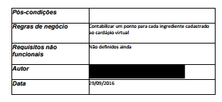
Negociável |  | Este UC é negociável pois apresenta bem a ideia do requisito
Não Ambíguo |  | O UC não é ambíguo pois o processo descrito nele não está presente/contido em nenhum outro UC
Prioritizável |  | Este UC é prioritizável pois está alinhado e conciso com os demais UCs
Pequeno |  | Este UC é pequeno pois apresenta toda a necessidade da feautre em sua descrição
Testável |  | Este UC é Testavel pois apresenta os recursos que devem ser validados nesta etapa
Valioso |  | Este UC é Valioso pois apresenta bem a sua real aplicabilidade no sistema

